Sheet1
PUNTI 1-7
PUNTI 15-21
PUNTI 29-35
 | B1 | B2 | B3 | B4
0 | -12.95 | -36.610714286 | -42.898214286 | -38.5625 | 12.95 | 36.610714286 | 42.898214286 | 38.5625 | 131.02142857
1 | 2.425 | -2.5482142857 | -5.2107142857 | -47.625 | 2.425 | 2.5482142857 | 5.2107142857 | 47.625 | 57.808928571
2 | 24.3 | 15.514285714 | 13.289285714 | -29.5625 | 24.3 | 15.514285714 | 13.289285714 | 29.5625 | 82.666071429
3 | 22.55 | 1.3267857143 | 7.1017857143 | 12.6875 | 22.55 | 1.3267857143 | 7.1017857143 | 12.6875 | 43.666071429
4 | -14.1375 | -20.610714286 | -41.335714286 | -43.25 | 14.1375 | 20.610714286 | 41.335714286 | 43.25 | 119.33392857
5 | -38.825 | -48.985714286 | -65.460714286 | -95.9375 | 38.825 | 48.985714286 | 65.460714286 | 95.9375 | 249.20892857
6 | -39.075 | -69.298214286 | -81.335714286 | -59.4375 | 39.075 | 69.298214286 | 81.335714286 | 59.4375 | 249.14642857
7 | -40.2 | -60.110714286 | -91.460714286 | -71 | 40.2 | 60.110714286 | 91.460714286 | 71 | 262.77142857
8 | -33.0125 | -48.985714286 | -80.710714286 | -1.5625 | 33.0125 | 48.985714286 | 80.710714286 | 1.5625 | 164.27142857
9 | 32.675 | 12.264285714 | 3.4142857143 | 48.25 | 32.675 | 12.264285714 | 3.4142857143 | 48.25 | 96.603571429
10 | -22.575 | -27.610714286 | -60.085714286 | -10 | 22.575 | 27.610714286 | 60.085714286 | 10 | 120.27142857
11 | -28.7625 | -37.860714286 | -67.085714286 | -31.625 | 28.7625 | 37.860714286 | 67.085714286 | 31.625 | 165.33392857
12 | -31.5125 | -49.610714286 | -56.085714286 | -106.9375 | 31.5125 | 49.610714286 | 56.085714286 | 106.9375 | 244.14642857
13 | -30.0125 | -60.860714286 | -60.648214286 | -61.5625 | 30.0125 | 60.860714286 | 60.648214286 | 61.5625 | 213.08392857
14 | -20.5125 | -28.673214286 | -37.335714286 | -55.5625 | 20.5125 | 28.673214286 | 37.335714286 | 55.5625 | 142.08392857
15 | -37.7 | -48.110714286 | -81.898214286 | -65.3125 | 37.7 | 48.110714286 | 81.898214286 | 65.3125 | 233.02142857
PUNTI 8-14
PUNTI 22-28
16 | -8.3875 | -14.173214286 | -49.773214286 | 26.75 | 8.3875 | 14.173214286 | 49.773214286 | 26.75 | 99.083928571
17 | 10.4875 | -3.8607142857 | -6.6482142857 | 131 | 10.4875 | 3.8607142857 | 6.6482142857 | 131 | 151.99642857
18 | -36.45 | -45.048214286 | -69.148214286 | -44 | 36.45 | 45.048214286 | 69.148214286 | 44 | 194.64642857
19 | -31.3875 | -44.235714286 | -48.585714286 | -84.3125 | 31.3875 | 44.235714286 | 48.585714286 | 84.3125 | 208.52142857
20 | -34.7 | -41.610714286 | -47.523214286 | -99.5625 | 34.7 | 41.610714286 | 47.523214286 | 99.5625 | 223.39642857
21 | -14.2 | -11.673214286 | 10.914285714 | 5.4375 | 14.2 | 11.673214286 | 10.914285714 | 5.4375 | 42.225
22 | -12.7625 | -16.798214286 | -4.8982142857 | -91.875 | 12.7625 | 16.798214286 | 4.8982142857 | 91.875 | 126.33392857
23 | -22.575 | -14.298214286 | -27.960714286 | -59.5 | 22.575 | 14.298214286 | 27.960714286 | 59.5 | 124.33392857
24 | 8.1125 | 20.889285714 | 23.914285714 | 126.6875 | 8.1125 | 20.889285714 | 23.914285714 | 126.6875 | 179.60357143
25 | 9.3625 | 28.451785714 | 54.664285714 | -73.25 | 9.3625 | 28.451785714 | 54.664285714 | 73.25 | 165.72857143
26 | 11.55 | 41.264285714 | 75.226785714 | -17.875 | 11.55 | 41.264285714 | 75.226785714 | 17.875 | 145.91607143
27 | 43.05 | 79.201785714 | 115.35178571 | 63.1875 | 43.05 | 79.201785714 | 115.35178571 | 63.1875 | 300.79107143
28 | 15.8625 | 44.576785714 | 79.289285714 | -3.375 | 15.8625 | 44.576785714 | 79.289285714 | 3.375 | 143.10357143
29 | 24.2375 | 42.951785714 | 62.976785714 | 9.625 | 24.2375 | 42.951785714 | 62.976785714 | 9.625 | 139.79107143
30 | 48.425 | 75.389285714 | 103.16428571 | 70.3125 | 48.425 | 75.389285714 | 103.16428571 | 70.3125 | 297.29107143
31 | 40.925 | 76.514285714 | 104.53928571 | 120.375 | 40.925 | 76.514285714 | 104.53928571 | 120.375 | 342.35357143
32 | 76.3625 | 96.639285714 | 112.35178571 | 209.3125 | 76.3625 | 96.639285714 | 112.35178571 | 209.3125 | 494.66607143
33 | 72.2375 | 102.57678571 | 130.53928571 | 160.6875 | 72.2375 | 102.57678571 | 130.53928571 | 160.6875 | 466.04107143
34 | 67.175 | 94.014285714 | 129.35178571 | 207.375 | 67.175 | 94.014285714 | 129.35178571 | 207.375 | 497.91607143 | 197.6622449

PUNTI DI CAMPIONAMENTO

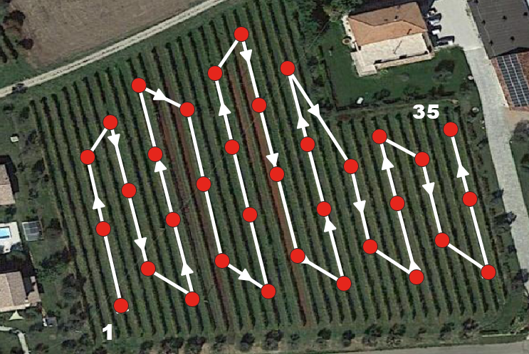
SOMMA DELLE DIFFERENZE

